Apresentação
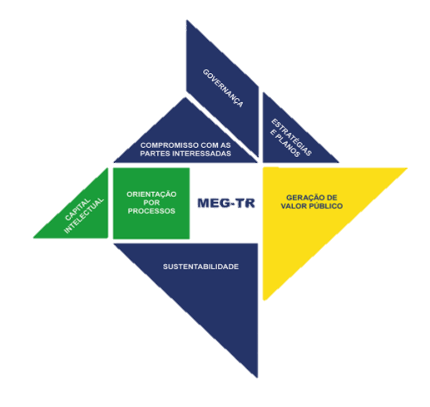 | IMPLEMENTAÇÃO DO MODELO DE EXCELÊNCIA EM GESTÃO DAS TRANSFERÊNCIAS DA UNIÃO NOS ÓRGÃOS E ENTIDADES PÚBLICAS DO GOVERNO DE SERGIPE

Prezados(as),

O Comitê Central de Governança e Gestão, instituído no âmbito da Secretaria de Estado Geral de Governo, por meio da Portaria 01/2021 de 20 de abril de 2021, para coordenar a implementação do Modelo de Excelência em Gestão das Transferências da União operacionalizadas através da Plataforma +Brasil - MEG-Tr, disponibiliza esta planilha excel para auxiliá-los no processo de aplicação do Instrumento de Melhoria da Gestão das Transferências da União - IMG 100 Pontos. Esta planilha contém: - 1 aba para preenchimento dos dados para cadastro da Organização; - 1 aba para avaliação de cada Fundamento, totalizando 7 abas; - 1 aba para registro das Práticas Destacadas; - 1 aba para elaboração do Plano de Melhoria da Gestão - PMG de cada Fundamento, totalizando 7 abas; - anotações para orientar o preenchimento dos campos em branco. Nossa orientação é que, como boa prática, os(as) órgãos/entidades preencham as informações nesta planilha antes de registrá-las no Sistema de Melhoria da Gestão - SMEG, porém o seu uso não é obrigatório. Para auxiliar no preenchimento desta planilha, os(as) órgãos/entidades deverão utilizar o pdf do material utilizado no treinamento telepresencial, bem como o Guia para Melhoria da Gestão das Transferências da União. Por fim, estamos à disposição para ajudá-los nesse processo e sanar quaisquer dúvidas a respeito da implementação do MEG-Tr. Telefone: (079) 3216-8235 E-mail: captacao.superplan@segg.se.gov.br

Diretoria de Captação de Recursos Superintendência Especial de Planejamento, Monitoramento e Captação de Recursos Secretaria de Estado Geral de Governo

